Pr23_Screen_Transfer
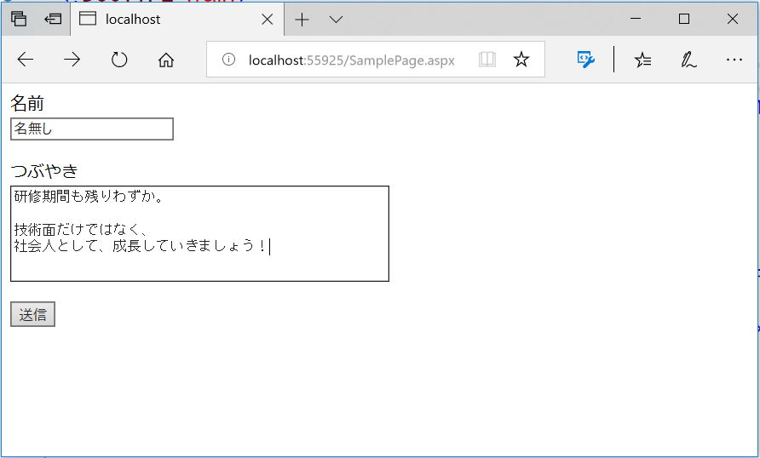
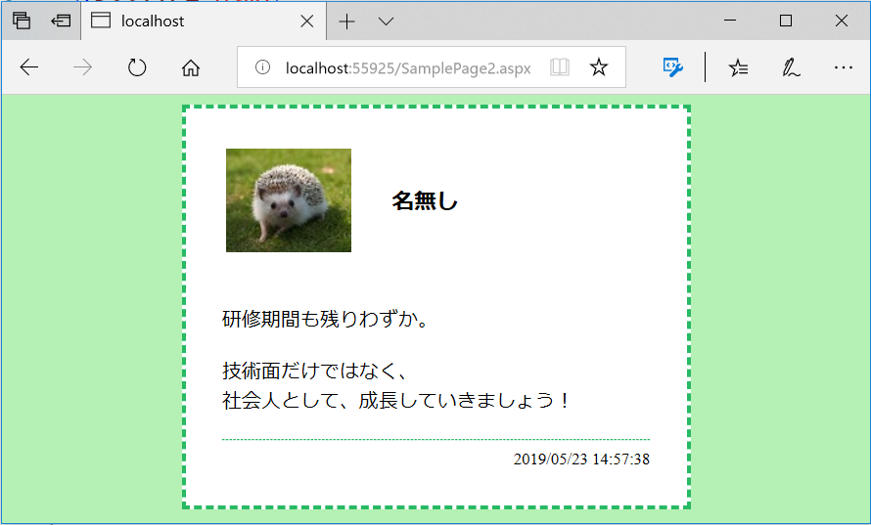
問題1 |  |  | 画面遷移

 | プロジェクト名：Pr22_Screen_Transfer

 | ① | 下記のような動作となるプログラムを作成して下さい。

 |  | ・ | 確認ボタンを押すと、選択したProduct、Makerを次画面に表示させる。
 |  |  | ※ | DropDownListが未選択の場合は「未選択」を次画面に表示させる。
 |  | ・ | DropDownListは、Page_Load内に項目の追加処理を記述する
 |  |  |  | Productの表示項目：CD,DVD,BD （未選択の状態も可能（最初の項目を空白とする））
 |  |  |  | Makerの表示項目：Sony,Toshiba,Sharp （未選択の状態も可能（最初の項目を空白とする））
 |  | ・ | 情報はURLにパラメータとして追加し、次画面に渡すこと

 |  | QueryStringMain.aspx |  |  | QueryStringSub.aspx
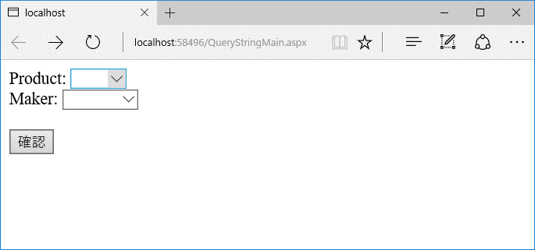
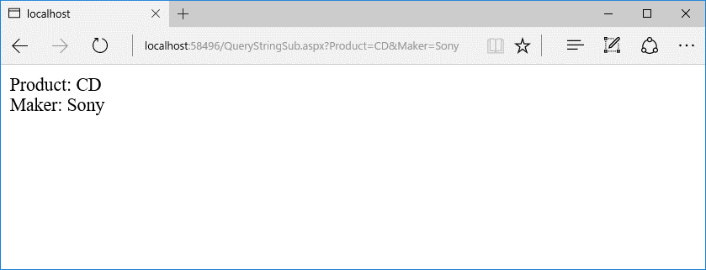

問題2 |  |  | 画面遷移

 | プロジェクト名：Pr22_Screen_Transfer

 | ① | 以下の条件を満たすプログラムを作成してください。
 |  | デザインは自由とします。

 |  | ・ | ボタンを押すと、別の画面に遷移する
 |  | ・ | 入力したデータを遷移先で表示させる
 |  | ・ | メッセージは改行も反映させる

 |  | SamplePage.aspx |  |  |  | SamplePage2.aspx

